Sheet1
องค์การส่งเสริมกิจการโคนมแห่งประเทศไทย
DAIRY FARMING PROMOTION ORGANIZATION OF THAILAND
รู้และรับผิดชอบ ส่งมอบสิง่ที่มีคุณค่า พัฒนาอย่างต่อเนื่อง เน้นเรื่องธรรมาภิบาล
คมกริช บุตสีทา
พนักงานบัญชี
แก้ไขข้อมูล

10
ออกจากระบบ

++
หน้าหลัก ข่าวประชาสัมพันธ์ จองห้องประชุม จองพาหนะ แจ้งปัญหา แจ้งซ่อม สมุดโทรศัพท์ ระบบงาน การจัดการ

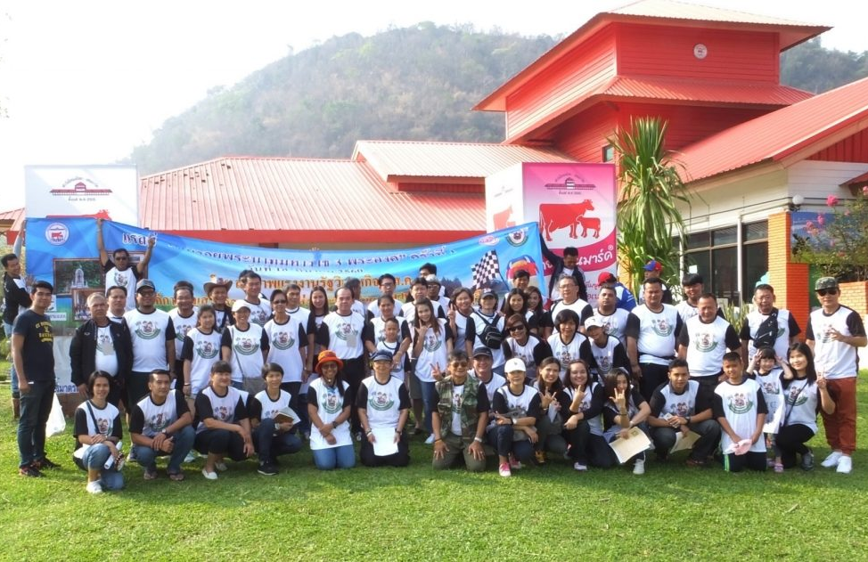
กิจกรรมแรลลี่การกุศล เส้นทางตามรอยพระบาทมหาราช 3 พระองค์

เมื่อวันที่ 18 มีนาคม 2560 ผู้อำนวยการ อ.ส.ค. ดร.ณรงค์ฤทธิ์ วงศ์สุวรรณ ได้มอบหมายให้ นายชวลิต ขาวปลอด หัวหน้าฝ่ายท่องเที่ยวเชิงเกษตร เป็นประธานกล่าวเปิดกิจกรรมแรลลี่การกุศล เส้นทางตามรอยพระบาทมหาราช 3 พระองค์ โดยมีเส้นทางได้แก่ เส้นทางที่1 ตามรอยพระบาทสมเด็จพระปรมินทรมหาภูมิพลอดุลยเดช (รัชกาลที่9) ผู้ทรงพระราชทานอาชีพการเลี้ยง...


อ่านเพิ่ม

ตารางการจองห้องประชุม

อ.ส.ค. สำนักงานใหญ่ มวกเหล็ก
07:00
08:00
09:00
10:00
11:00
12:00
13:00
14:00
15:00
16:00
17:00
18:00
19:00
20:00
อา. 23 เม.ย.
อา. 24 เม.ย.
อา. 25 เม.ย.
อา. 26 เม.ย.
อา. 27 เม.ย.
อา. 28 เม.ย.
อา. 29 เม.ย.
07:00
08:00
09:00
10:00
11:00
12:00
13:00
14:00
15:00
16:00
17:00
18:00
19:00
20:00
ห้องประชุม 1 (อาคาร 1 ชั้น 1)
07:00
08:00
09:00
ห้องประชุม 2 (อาคาร 1 ชั้น 2)
07:00
08:00
09:00
10:00
11:00
12:00
0
14:00
15:00
16:00
17:00
18:00
19:00
20:00
ห้องประชุม 3 (อาคาร 1 ชั้น 3)
07:00
08:00
09:00
10:00
11:00
12:00
17:00
18:00
19:00
20:00
ห้องประชุม 1 (อาคาร 2 ชั้น 1)
07:00
08:00
09:00
10:00
11:00
12:00
13:00
14:00
15:00
16:00
17:00
18:00
19:00
20:00
ห้องประชุม 2 (อาคาร 2 ชั้น 2)
07:00
08:00
09:00
12:00
13:00
14:00
15:00
16:00
17:00
18:00
19:00
20:00
ห้องประชุม 3 (อาคาร 2 ชั้น 3)
07:00
08:00
09:00
10:00
11:00
12:00
13:00
14:00
15:00
16:00
17:00
18:00
19:00
20:00
ห้องประชุม 1 (อาคาร 3 ชั้น 1)
07:00
08:00
09:00
10:00
11:00
12:00
13:00
14:00
15:00
16:00
17:00
18:00
19:00
20:00
ห้องประชุม 2 (อาคาร 3 ชั้น 2)





ดูเพิ่มเติม

ปฏิทินกิจกรรม

กุมภาพันธ์ 2560
ศุกร์
เสาร์
พุธ
พฤหัสบดี
อังคาร
อาทิตย์
จันทร์
5
6
3
4
2
1
12
13
10
11
9
7
8
19
20
17
18
16
14
15
26
27
24
25
23
21
22
28
29




ติดต่อเรา

อ.ส.ค. สำนักงานกรุงเทพฯ (Office)
เลขที่ 101 ถนนย่านพหลโยธิน แขวงจตุจักร เขตจตุจักร
กทม.10900 (ตั้งอยู่ในพื้นที่ตลาด อตก. อาคาร 5 ชั้น ติดตลาดสด อตก.)
เบอร์กลางกรุงเทพฯ
02-2798611, 02-2798612, 02-2798613

